Формы
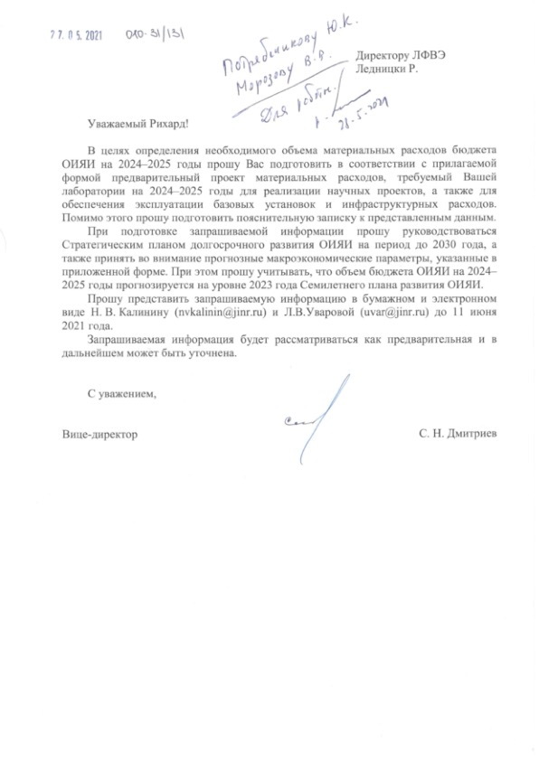
 |  |  |  | Форма 1.1
ЛФВЭ
 |  |  |  |  |  |  |  |  | 1000
 |  |  |  |  |  | PAC, тыс. долларов США
Проект расходов на материальные затраты, НИОКР и строительство (статьи 5, 6, 9, 10, 18, 19) |  |  |  |  |  | NICA | 2024 | 2025
 |  |  |  |  |  | BM@N | 400.0 | 380.0
 |  |  |  |  |  | MPD | 5,800.0 | 7,020.0
 |  |  |  | (в млн. долларов США) |  | SPD | 25,000.0 | 15,000.0
 | Семилетний план |  | Предварительный проект |  |  | Nuclotron-NICA | 3,000.0 | 3,000.0
 | 2022 | 2023 | 2024 | 2025 | 2021 | PAC, тыс. долларов США
Раздел 1 - Научные исследования |  |  |  |  |  | Другие проекты | 2024 | 2025
Ускорительный комплекс NICA (т.1065) | 53.3 | 26.7 | 34.2 | 25.4 | 49.3 | CMS | 708.0 | 137.0
Другие научные темы | 2.7 | 3.0 | 1.0 | 0.4 | 1.4 | NA-62 | 50.0 | 50.0
Раздел 2 - Эксплуатация базовых установок |  |  |  |  |  | NA-61 | 25.0 | 25.0
Нуклотрон NICA | 1.7 | 1.9 | 10.0 | 12.0 | 1.8 | STAR | 40.0 | 40.0
Раздел 3 - Инфраструктура |  |  |  |  |  | NA-64 | 55.0 | 55.0
Инфраструктура лаборатории | 2.4 | 2.4 | 2.2 | 2.2 | 2.5 | DSS | 28.0 | 28.0
ВСЕГО | 60.1 | 34.0 | 47.4 | 40.0 | 55.0 | HADES | 15.0 | 15.0
 |  |  |  |  |  | CBM | 60.0 | 60.0
Прогноз курса доллара США (рублей за 1 доллар США) | 73.1 | 73.8 | 73.6 | 73.6 |  | ATLAS | 4 | 4

Прогноз курса евро (долларов США за 1 евро) | 1.2 | 1.2 | 1.2 | 1.2 |  | Снижение затрат в связи с окончанием реконструкции строительных объектов Лаборатории

Прогноз среднегодовой инфляции (в рублях в среднем за год) | 4% | 4% | 4% | 4%

